2022_02_data
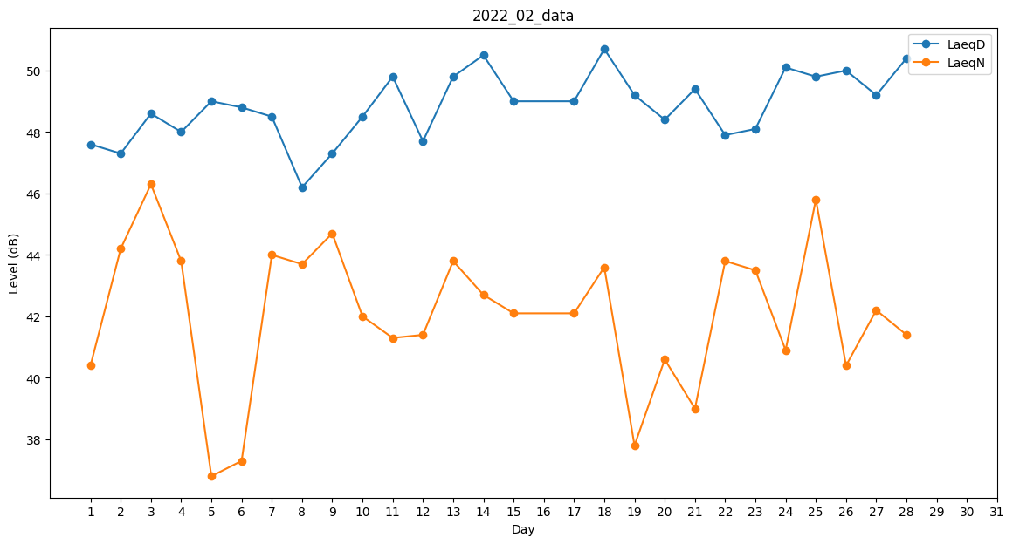
Day | LaeqD | LaeqN
1 | 47.6 | 40.4
2 | 47.3 | 44.2
3 | 48.6 | 46.3
4 | 48 | 43.8
5 | 49 | 36.8
6 | 48.8 | 37.3
7 | 48.5 | 44
8 | 46.2 | 43.7
9 | 47.3 | 44.7
10 | 48.5 | 42
11 | 49.8 | 41.3
12 | 47.7 | 41.4
13 | 49.8 | 43.8
14 | 50.5 | 42.7
15 | 49 | 42.1
16 | 48.4 | 0
17 | 49 | 42.1
18 | 50.7 | 43.6
19 | 49.2 | 37.8
20 | 48.4 | 40.6
21 | 49.4 | 39
22 | 47.9 | 43.8
23 | 48.1 | 43.5
24 | 50.1 | 40.9
25 | 49.8 | 45.8
26 | 50 | 40.4
27 | 49.2 | 42.2
28 | 50.4 | 41.4

